关系图
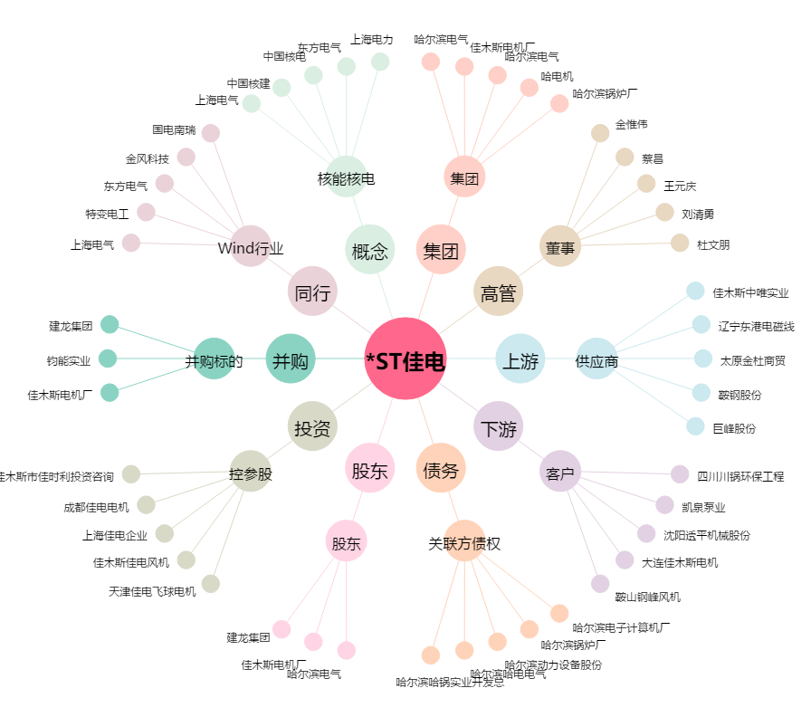
*ST佳电[000922.SZ] - 关系概览图

